Sheet1
ZBUCAE005
 | ERP-900 | ERD-300
 | Option รายงาน | แก้โปรแกรม
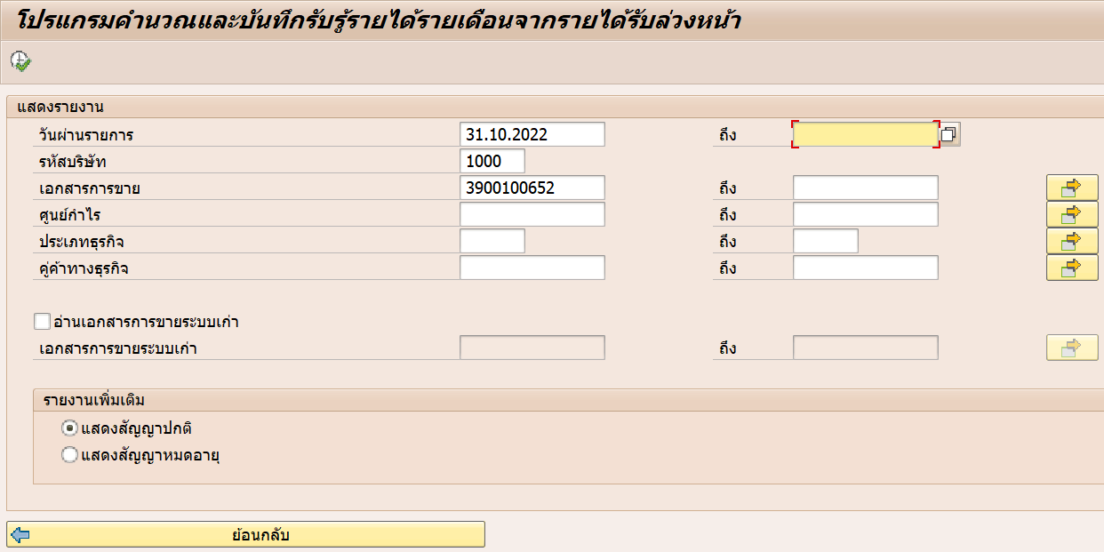
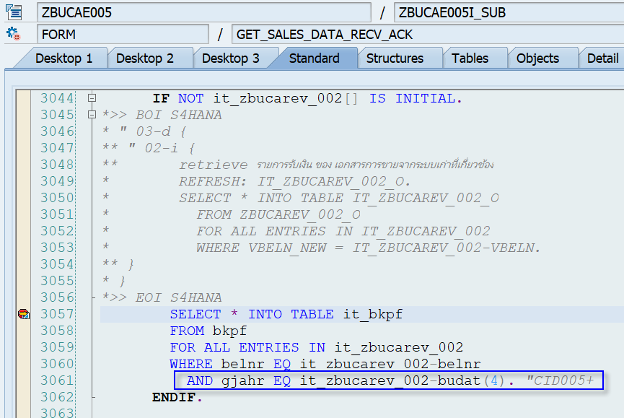

 |  | Variant: UT001
 |  | ทดสอบกลับรายการ
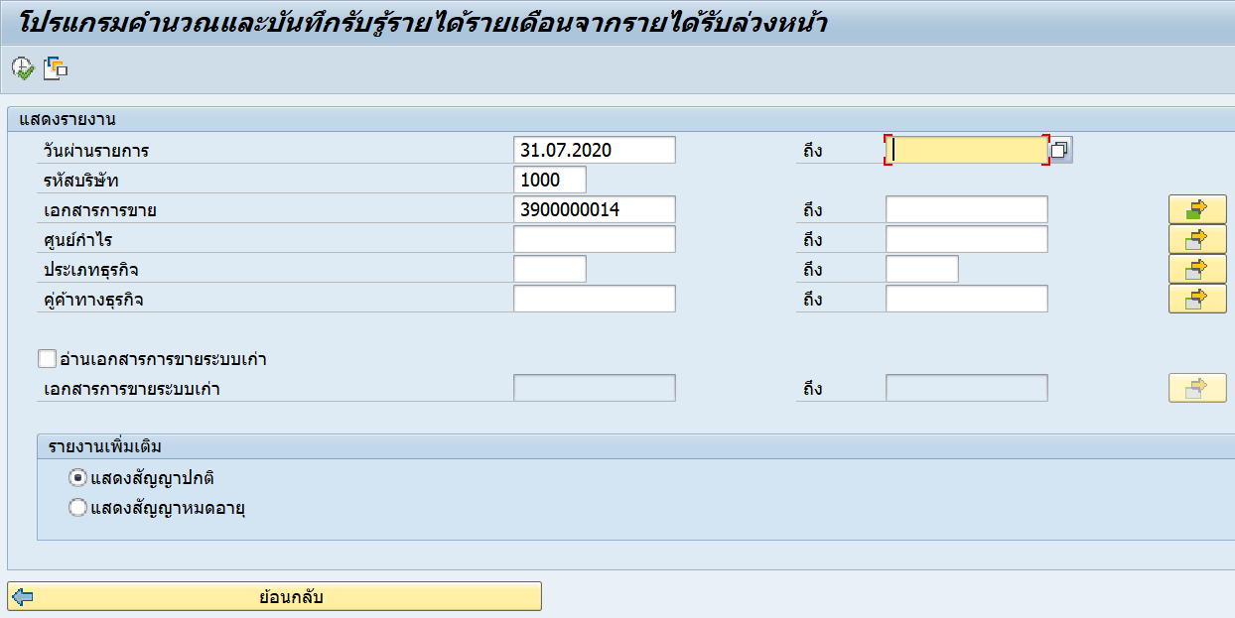

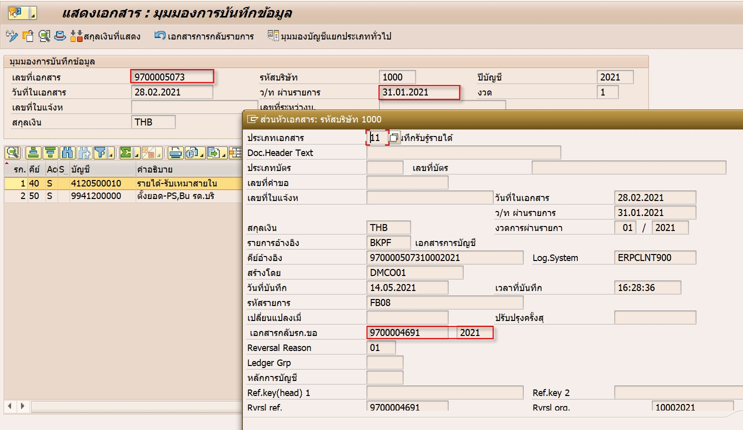

 | แก้ไข program ตอนเลือกข้อมูลจาก bkpf ให้ระบุ gjahr ด้วย
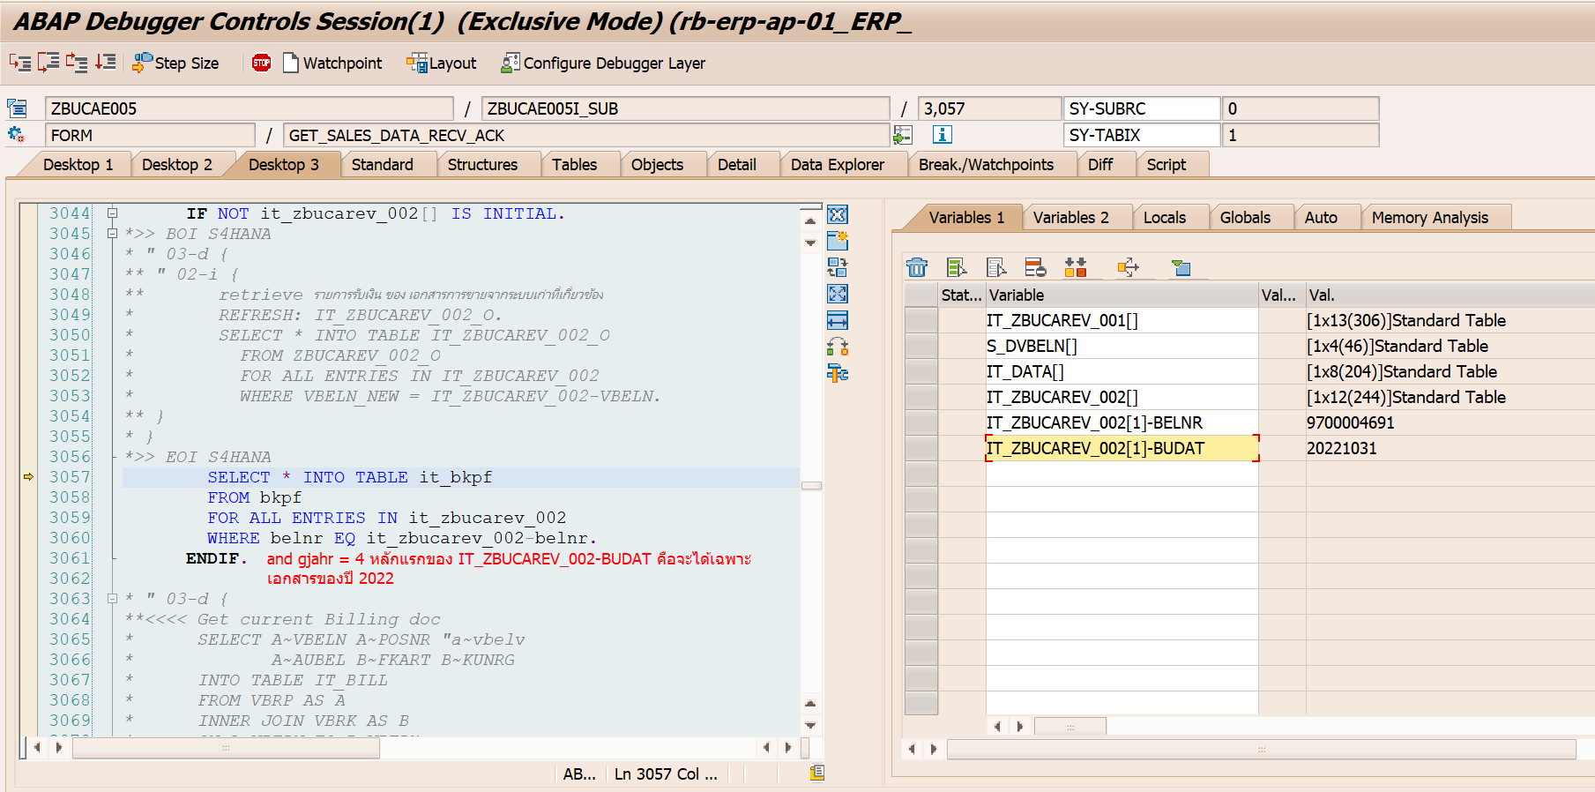

 | ถ้าแก้แล้ว จะไม่ออกหมายเหตุเรื่องกลับรายการแล้ว

